PENSION
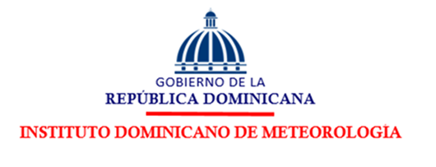

PERSONAL EN PROCESO DE JUBILACIÓN Y PENSIÓN FEBRERO 2026

Empleado | Departamento | Cargo | Estatus | S. Bruto | ISR | Seguro | Tesorería de la Seguridad Social |  |  |  |  | Otros Desc. | Total Desc. | Neto (RD$)
 |  |  |  |  |  |  | Empleado |  | Empleador
 |  |  |  |  |  |  | S. Social | SFS | S.F.S | S. Social | Riesgo Lab.
ALIDA VIRTUDES MERCEDES | ENC. DEPTO RECURSOS HUMANOS | ENCARGADA | FIJA | 100,000.00 | 11,625.49 | 25.00 | 2,870.00 | 3,040.00 | 7,090.00 | 7,100.00 | 1,068.26 | 1,919.78 | 19,480.27 | 80,519.73
JULIANA GOMEZ POLANCO | EST. CLIMATOLOGICA - GASPAR HERNANDEZ | OBS. CLIM. GASPAR HERNANDEZ | FIJO | 15,000.00 | 0.00 | 25.00 | 456.00 | 0.00 | 1,063.50 | 1,065.00 | 172.50 | 100.00 | 1,011.50 | 13,988.50

